信用交易
融资融券市场交易数据统计(2025-10-28)

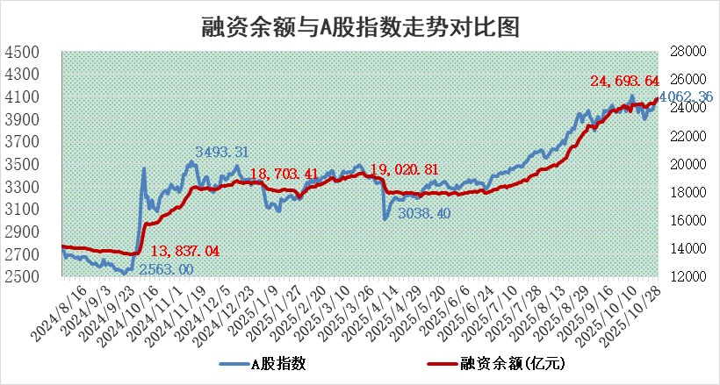
标的证券 | 融资融券余额（亿元） | 融资余额（亿元） | 融券余额（亿元） | 融资买入额（亿元） | 融资融券规模变化（亿元） | 融资余额增幅(‰) | 融券余额增幅(%)
统计数据 | 24,947.60 | 24,693.64 | 177.69 | 2,578.06 | 127.48 | 5.17 | 0.25

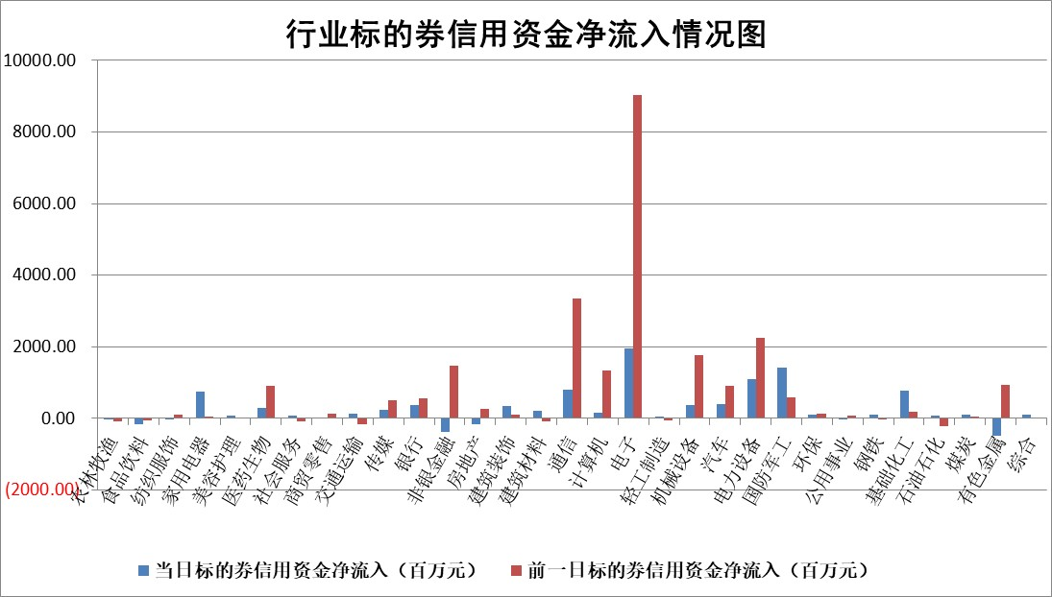

标的基金代码 | 标的基金简称 | 融资余额/市值(%) | 融资余额增幅(%) | 融资买入额/成交金额(%) | （融资余额净增额-融券余额净增额）/市值(‱) | 融券余额降幅(%) | ABS[（融资余额净增额-融券余额净增额）/市值净增额-1](%)
159902 | 华夏中小板ETF | 0.00 | 0.00 | 0.00 | 0.00 | 0.00 | 100.00
159915 | 易方达创业板ETF | 1.35 | 4.68 | 549335.59 | 6.24 | 8.96 | 114.77
159919 | 嘉实沪深300ETF | 0.49 | 0.89 | 1.61 | 0.41 | -2.07 | 101.38
159920 | 华夏恒生ETF | 27.00 | 0.66 | 44.95 | 17.59 | 0.67 | 105.96
159922 | 嘉实中证500ETF | 0.31 | 6.23 | 4.20 | 2.08 | 1.02 | 104.32
159925 | 南方沪深300ETF | 0.20 | -2.03 | 0.21 | 0.28 | 13.31 | 99.82
159928 | 消费ETF | 2.86 | 9.72 | 5.42 | 23.35 | -39.85 | 598.38
159934 | 易方达黄金ETF | 18.09 | 0.38 | 9.85 | 6.84 | 0.00 | 101.82
159939 | 全指信息技术ETF | 0.67 | 24.40 | 67.23 | 10.72 | -1244.30 | 115.88
159940 | 全指金融地产ETF | 0.35 | 16.85 | 0.01 | 5.02 | 0.00 | 106.04
159995 | 半导体芯片ETF | 1.60 | -6.64 | 151.13 | -11.22 | 2.47 | 96.22
159997 | 天弘中证电子ETF | 0.85 | -19.30 | 3.43 | -20.28 | 0.00 | 83.42
159998 | 天弘中证计算机主题ETF | 0.97 | 1.21 | 0.25 | 1.17 | 0.00 | 101.49
510050 | 华夏上证50ETF | 1.36 | 2.35 | 154.89 | 2.87 | -3.40 | 79.95
510180 | 华安上证180ETF | 0.33 | -0.15 | 2.26 | -0.10 | -4.21 | 99.73
510880 | 华泰柏瑞红利ETF | 0.54 | 2.16 | 4.38 | 1.19 | 4.85 | 101.22
510900 | 易方达恒生H股ETF | 33.15 | 0.08 | 1.13 | 2.50 | 0.00 | 101.62
511010 | 5年期国债ETF | 12.06 | 207.91 | 2.06 | 814.07 | 0.00 | 2285.43
511380 | 可转债及可交换债券ETF | 3.07 | -1.53 | 70.71 | -8.26 | -15.97 | 94.10
512000 | 全指证券ETF | 6.18 | 1.07 | 31.02 | 6.70 | 2.03 | 135.77
512010 | 沪深300医药卫生ETF | 2.77 | 7.66 | 52.81 | 19.78 | 1.35 | 131.49
512070 | 沪深300非银ETF | 3.16 | -0.51 | 945.27 | -1.61 | -0.16 | 97.72
512400 | 南方中证申万有色金属ETF | 2.55 | -1.38 | 4.49 | -3.16 | 8.81 | 99.02
512580 | 广发中证环保产业ETF | 0.39 | 0.17 | 0.04 | 0.07 | 0.00 | 100.10
512660 | 国泰中证军工ETF | 2.03 | 4.19 | 7.30 | 2.11 | -68.02 | 98.82
512800 | 华宝中证银行ETF | 3.83 | 0.37 | 3.93 | 1.44 | 0.12 | 100.94
512980 | 广发中证传媒ETF | 1.26 | 15.37 | 189.05 | 17.70 | 3.96 | 118.17
515030 | 华夏中证新能源汽车ETF | 0.88 | 1.36 | 1.09 | 1.16 | -0.07 | 101.01
515050 | 华夏中证5G通信主题ETF | 1.11 | -11.05 | 7.50 | -13.91 | -0.68 | 124.63
515070 | 华夏中证人工智能ETF | 1.47 | 0.92 | 24.90 | 1.33 | 0.00 | 103.44
标的股票比较指标 |  | 融资余额/流通A股市值(%) | 融资余额增幅(%) | 融资买入额/成交金额(%) | （融资余额净增额-融券余额净增额）/流通A股市值(‱) | 融券余额降幅(%) | ABS[（融资余额净增额-融券余额净增额）/流通A股市值净增额-1](%)
前十名标的个股 |  | 美硕科技 | 湖南天雁 | 金三江 | 江龙船艇 | 振东制药 | 壹连科技
 |  | 福达合金 | 新亚电子 | 埃科光电 | 鼎泰高科 | 东方创业 | 品茗科技
 |  | 嘉曼服饰 | 鼎泰高科 | 赣能股份 | 开勒股份 | 新朋股份 | 弘景光电
 |  | 齐峰新材 | 长城军工 | 优利德 | 显盈科技 | 港通医疗 | 美利信
 |  | 溯联股份 | 致欧科技 | 海兴电力 | 恒宝股份 | 蜂助手 | 兴齐眼药
 |  | 亚联机械 | 天益医疗 | 菱电电控 | 宏源药业 | 金杯电工 | 捷佳伟创
 |  | 盛帮股份 | 海兴电力 | 财富趋势 | 凡拓数创 | 中辰股份 | 海锅股份
 |  | 捷成股份 | 杰普特 | 富奥股份 | 扬电科技 | 中力股份 | 臻镭科技
 |  | 安邦护卫 | 匠心家居 | 现代投资 | 天益医疗 | 渝三峡A | 科森科技
 |  | 太力科技 | 理工导航 | 欧普康视 | 欧圣电气 | 盛屯矿业 | 中国高科
后十名标的个股 |  | 农业银行 | 安阳钢铁 | 德龙汇能 | 思泉新材 | 恒润股份 | 智光电气
 |  | 龙源电力 | 榕基软件 | 平潭发展 | 威士顿 | 赛伍技术 | 悦达投资
 |  | 中国人寿 | 兔宝宝 | 中元股份 | 东田微 | 中色股份 | 国药股份
 |  | 中国神华 | 永茂泰 | 东土科技 | 榕基软件 | 奇正藏药 | 统联精密
 |  | 中信银行 | 捷邦科技 | 共进股份 | 永茂泰 | 恒铭达 | 恩捷股份
 |  | 工商银行 | 东田微 | 凌志软件 | 盘古智能 | 天威视讯 | 锦江航运
 |  | 山东高速 | 威士顿 | 英唐智控 | 航天环宇 | 福瑞股份 | 动力源
 |  | 中国银行 | 惠泰医疗 | 威高血净 | 捷邦科技 | 星湖科技 | 派克新材
 |  | 华利集团 | 思泉新材 | 华夏幸福 | 信音电子 | 楚天科技 | 工大科雅
 |  | 中国石油 | 航天环宇 | 春兴精工 | 崇德科技 | 成都银行 | 光迅科技
说明：1.以上普通交易数据和信用交易数据皆以交易日收盘后数据为基准；2.上述标的证券总数据只计算标的证券市场总数据，不包括从标的证券中调出去标的证券数据，所以与交易所公布的总值略有不同； 3.上述行业采用申万一级行业分类；4.以上标的基金和标的个股中比较的6个指标值中：前5个（从左至右）为正向指标，值越大排名越靠前；第6个为逆向指标，值越小，排名越靠前；5.第6个指标中ABS[]表示求绝对值，其主要用于考量信用资金相对净流入对股价相对净变化的贡献程度；6.数据来源：wind，交易所。

 |  |  |  | 证券代码 | 新增融资余额 | 融资买入额 | 融资买入增幅前10
 |  | 1 | 西部建设 | 002302 | 80643953 | 177472374 | 41%
 |  | 2 | 天键股份 | 301383 | 27855096 | 56831811 | 39%
 |  | 3 | 井松智能 | 688251 | 7040854 | 13763946 | 27%
 |  | 4 | 国电电力 | 600795 | 116116226 | 151740647 | 23%
 |  | 5 | 华立科技 | 301011 | 9342856 | 31199107 | 23%
 |  | 6 | 捷邦科技 | 301326 | 9066090 | 22350547 | 22%
 |  | 7 | 海利尔 | 603639 | 19864834 | 35520613 | 20%
 |  | 8 | 华研精机 | 301138 | 7597460 | 13339451 | 16%
 |  | 9 | 鹏辉能源 | 300438 | 83773067 | 304558811 | 16%
 |  | 10 | 建科股份 | 301115 | 7106455 | 29879412 | 15%

